400g3 4GB
견 적 서

강남병원 |  | 귀하
전화 :
팩스 :
담당 :

아래와 같이 견적합니다.

견 적 합 계 : | ₩17,160,000
견 적 일 자 : | 2016-11-03
결 재 조 건 :

품 명 | 규 격 | 수 량 | 단 가 | 금 액 | 세 액 | 합 계 액
 |  |  |  | - | - | -
데스크탑 | HP 400 G3 Tower | 16 | 595,000 | 9,520,000 | 952,000 | 10,472,000
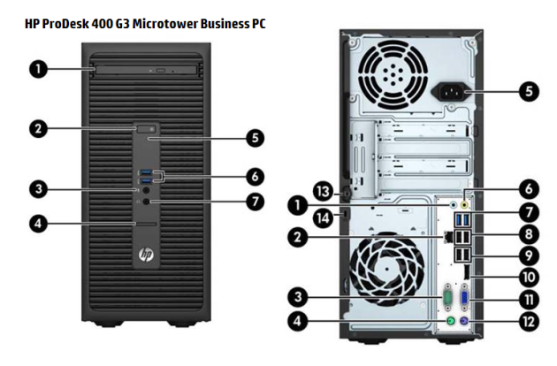
 |  |  |  | - | - | -
 | 인텔 i3-6100 듀얼코어 3.7GHz |  |  | - | - | -
 | 4GB DDR4 Memory |  |  | - | - | -
 | intel HD530 Graphics |  |  | - | - | -
 | 128GB SSD
 | DVD Super Multi |  |  |  | - | -
 | USB 3.0 4port / USB 2.0 4port |  |  |  | - | -
 | serial 1port |  |  |  | - | -
 | D-Sub / DP Dual Monitor Output |  |  |  | - | -
 | Windows 7 Professional 64bit |  |  |  | - | -
 |  |  |  | - | - | -
 |  |  |  | - | - | -
모니터 | HP 23er | 38 | 160,000 | 6,080,000 | 608,000 | 6,688,000
 | 23인치 full HD 모니터 |  |  |  | - | -
 |  |  |  |  | - | -
 |  |  |  |  | - | -
모니터 | HP 25vx | 38 | 170,000 |  | - | - | 16
 | 25인치 full HD 모니터 |  |  |  | - | - | 38
 |  |  |  |  | - | -
 |  |  |  |  | - | -
 |  |  |  |  | - | -
 |  |  |  |  | - | -
 |  |  |  |  | - | -
 |  |  |  |  | - | -
 |  |  |  |  | - | -
 |  |  |  |  | - | -
 |  |  |  |  | - | -
* 결제계좌 : 신한 110-138-600484 씨-넷 |  |  | 합 계 | 합 계 | 1,560,000 | 17,160,000
* 견적담당 : | 조규장(010-2910-7760)
* REMARK

